Sheet1
TYPE | ①ストッパ |  | ②ボルト |  |  | ③スペーサ | 付属品（六角ナット）
 | 材質 | 硬度 | 材質 | 強度区分 | 表面処理 | 材質 | 材質 | 表面処理
TUST | テフロン | - | SUS316L | A4-50相当 | - | SUS316L | SUS316L | -
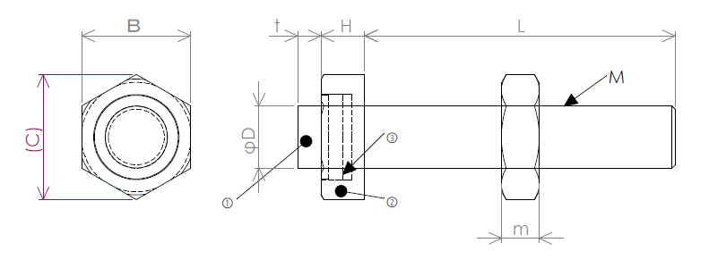

型式 |  | L選択 |  |  | D | B | C | H | t | m
TYPE | M(並目)
TUST | 4 | 15 20 25 30 |  |  | 4 | 7 | 8.1 | 2.8 | 1.5 | 2.5
 | 5 | 15 20 25 30 35 40 |  |  | 5 | 8 | 9.2 | 3.5 | 1.5 | 3.2
 | 6 | 20 25 30 35 40 50 |  |  | 6 | 10 | 11.5 | 4 | 2 | 3.6
 | 8 | 20 25 30 35 40 50 60 |  |  | 8 | 13 | 15 | 5.5 | 2 | 5
 | 10 | 30 40 50 60 |  |  | 10 | 17 | 19.6 | 7.0 | 2 | 6

